2018-19
Диагностика освоения программы. Декабрь 2018 г.
Диагностика уровня освоения программ. Декабрь 2018 г.
Декабрь 2018 г.
Группы | В | В/СР | СР | Н/СР | Н
гр.1 Первые шаги | 5 | 9 | 1 | 0 | 0
гр.2 Первые шаги | 6 | 7 | 1 | 0 | 0
гр.3 Первые шаги | 7 | 7 | 0 | 0 | 0
гр.4 Первые шаги | 9 | 6 | 2 | 0 | 0
гр.5 Первые шаги | 10 | 4 | 0 | 0 | 0
гр.6 Первые шаги | 5 | 8 | 2 | 0 | 0
гр.7 Первые шаги | 9 | 6 | 0 | 0 | 0
гр.8 Первые шаги | 10 | 4 | 1 | 0 | 0
хор "Возрождение" | 10 | 3 | 0 | 0 | 0
ИТОГО: | 71 | 54 | 7 | 0 | 0

Диагностика уровня освоения программы. Май 2019 г.
Диагностика уровня освоения программ. Май 2019 г.
Декабрь 2018 г. | В | В/СР | СР | Н/СР | Н
 | 71 | 54 | 7 | 0 | 0

Май 2019 г.
Группы | В | В/СР | СР | Н/СР | Н
гр.1 Первые шаги | 11 | 4 | 0 | 0 | 0
гр.2 Первые шаги | 8 | 4 | 0 | 0 | 0
гр.3 Первые шаги | 8 | 6 | 0 | 0 | 0
гр.4 Первые шаги | 10 | 6 | 1 | 0 | 0
гр.5 Первые шаги | 12 | 4 | 0 | 0 | 0
гр.6 Первые шаги | 7 | 7 | 1 | 0 | 0
гр.7 Первые шаги | 9 | 6 | 0 | 0 | 0
гр.8 Первые шаги | 9 | 3 | 2 | 0 | 0
хор "Возрождение" | 12 | 1 | 0 | 0 | 0
ИТОГО: | 86 | 41 | 4 | 0 | 0

Мониторинг освоения программы. 2018-2019 уч. год
Мониторинг освоения программы. 2018-2019 уч. год
Май 2019 г. | В | В/СР | СР | Н/СР | Н
 | 86 | 41 | 4 | 0 | 0

 | В | В/СР | СР | Н/СР | Н
Декабрь 2018 г. | 71 | 54 | 7 | 0 | 0
Май 2019г. | 86 | 41 | 4 | 0 | 0

2019-20
Диагностика освоения программы. Декабрь 2019г.
Диагностика уровня освоения программ. Декабрь 2019г.
Декабрь 2019 г.
Группы | В | В/СР | СР | Н/СР | Н
гр.1 Первые шаги | 5 | 9 | 1 | 0 | 0
гр.2 Первые шаги | 6 | 6 | 2 | 0 | 0
гр.3 Первые шаги | 7 | 7 | 0 | 0 | 0
гр.4 Первые шаги | 9 | 6 | 2 | 0 | 0
гр.5 Первые шаги | 10 | 3 | 1 | 0 | 0
гр.6 Первые шаги | 5 | 8 | 2 | 0 | 0
гр.7 Первые шаги | 9 | 6 | 0 | 0 | 0
гр.8 Первые шаги | 9 | 3 | 2 | 0 | 0
хор "Возрождение" | 10 | 9 | 2 | 0 | 0
ИТОГО: | 70 | 57 | 12 | 0 | 0

Диагностика уровня освоения программы. Май 2020г.
Диагностика уровня освоения программ. Май 2020 г.
Декабрь 2019 г. | В | В/СР | СР | Н/СР | Н
 | 70 | 57 | 12 | 0 | 0

Май 2020 г.
Группы | В | В/СР | СР | Н/СР | Н
гр.1 Первые шаги | 6 | 9 | 0 | 0 | 0
гр.2 Первые шаги | 7 | 7 | 0 | 0 | 0
гр.3 Первые шаги | 8 | 6 | 0 | 0 | 0
гр.4 Первые шаги | 10 | 6 | 1 | 0 | 0
гр.5 Первые шаги | 10 | 3 | 1 | 0 | 0
гр.6 Первые шаги | 7 | 7 | 1 | 0 | 0
гр.7 Первые шаги | 11 | 5 | 0 | 0 | 0
гр.8 Первые шаги | 10 | 3 | 1 | 0 | 0
хор "Возрождение" | 11 | 10 | 1 | 0 | 0
ИТОГО: | 80 | 56 | 5 | 0 | 0

Мониторинг освоения программы. 2019-2020 уч. год
Мониторинг освоения программы. 2019-2020 уч. год
Май 2020 г. | В | В/СР | СР | Н/СР | Н
 | 80 | 56 | 5 | 0 | 0

 | В | В/СР | СР | Н/СР | Н
Декабрь 2019 г. | 70 | 57 | 12 | 0 | 0
Май 2020г. | 80 | 56 | 5 | 0 | 0

2020-21
Диагностика уровня освоения программы. Декабрь 2020г.
Диагностика уровня освоения программы. Декабрь 2020г.
 | Декабрь 2020 г.
№ | Группы | В | В/СР | СР | Н/СР | Н
1 | гр.1 Первые шаги | 5 | 5 | 2 | 0 | 0
2 | гр.2 Первые шаги | 6 | 1 | 1 | 0 | 0
3 | гр.3 Первые шаги | 7 | 3 | 1 | 0 | 0
4 | гр.4 Первые шаги | 4 | 4 | 1 | 0 | 0
5 | гр.5 Первые шаги | 5 | 4 | 2 | 0 | 0
6 | гр.6 Первые шаги | 5 | 5 | 2 | 0 | 0
7 | гр.7 Первые шаги | 9 | 4 | 2 | 0 | 0
8 | хор "Возрождение" группа 1 | 9 | 5 | 5 | 0 | 0
9 | хор "Возрождение" группа 2 | 10 | 10 | 7 | 0 | 0
 | ИТОГО: | 60 | 41 | 23 | 0 | 0

 | Декабрь 2020 г. | В | В/СР | СР | Н/СР | Н
 |  | 61 | 39 | 24 | 0 | 0

Диагностика уровня освоения программы . Май 2021 г.
Диагностика уровня освоения программы. Май 2021г.
 | Май 2021 г.
 | Группы | В | В/СР | СР | Н/СР | Н
 | гр.1 Первые шаги | 6 | 6 | 0 | 0 | 0
 | гр.2 Первые шаги | 7 | 1 | 0 | 0 | 0
 | гр.3 Первые шаги | 8 | 3 | 0 | 0 | 0
 | гр.4 Первые шаги | 5 | 4 | 0 | 0 | 0
 | гр.5 Первые шаги | 6 | 5 | 0 | 0 | 0
 | гр.6 Первые шаги | 6 | 6 | 0 | 0 | 0
 | гр.7 Первые шаги | 9 | 5 | 1 | 0 | 0
 | хор "Возрождение" группа 1 | 10 | 6 | 3 | 0 | 0
 | хор "Возрождение" группа 2 | 12 | 11 | 5 | 0 | 0
 | ИТОГО: | 69 | 47 | 9 | 0 | 0

 | Май 2021 г. | В | В/СР | СР | Н/СР | Н
 |  | 61 | 39 | 24 | 0 | 0

Мониторинг освоения программы. 2020-21 уч.год
 |  | В | В/СР | СР | Н/СР | Н
 | Декабрь 2020 г. | 61 | 39 | 24 | 0 | 0
 | Май 2021г. | 61 | 39 | 24 | 0 | 0
Мониторинг освоения программы. 2020-21 уч.год

2021-22
Диагностика уровня освоения программы. Декабрь 2021г.
Диагностика уровня освоения программы. Декабрь 2021г.
Декабрь 2021 г.
Группы |  | В | В/СР | СР | Н/СР | Н
Путь к твоему успеху | гр.1 | 6 | 5 | 2 | 0 | 0
Путь к твоему успеху | гр.2 | 6 | 1 | 0 | 0 | 0
Путь к твоему успеху | гр.3 | 3 | 2 | 1 | 0 | 0
Голос души | гр.1 | 10 | 5 | 4 | 0 | 0
Голос души | гр.2 | 5 | 5 | 5 | 0 | 0
Голос души | гр.3 | 4 | 7 | 3 | 0 | 0
ИТОГО |  | 34 | 25 | 15 | 0 | 0

 | Декабрь 2021 г. | В | В/СР | СР | Н/СР | Н
 |  | 34 | 25 | 15 | 0 | 0

Диагностика уровня освоения программы. Май 2022 г.
Диагностика уровня освоения программы. Май 2022 г.
Май 2022 г.
Группы |  | В | В/СР | СР | Н/СР | Н
Путь к твоему успеху | гр.1 | 8 | 5 | 0 | 0 | 0
Путь к твоему успеху | гр.2 | 7 | 0 | 0 | 0 | 0
Путь к твоему успеху | гр.3 | 4 | 2 | 0 | 0 | 0
Голос души | гр.1 | 11 | 6 | 2 | 0 | 0
Голос души | гр.2 | 8 | 4 | 3 | 0 | 0
Голос души | гр.3 | 7 | 6 | 1 | 0 | 0
ИТОГО |  | 45 | 23 | 6 | 0 | 0

 | Май 2022г. | В | В/СР | СР | Н/СР | Н
 |  | 44 | 27 | 3 | 0 | 0

 |  | В | В/СР | СР | Н/СР | Н
 | Декабрь 2021 г. | 34 | 25 | 15 | 0 | 0
 | Май 2022г. | 44 | 27 | 3 | 0 | 0

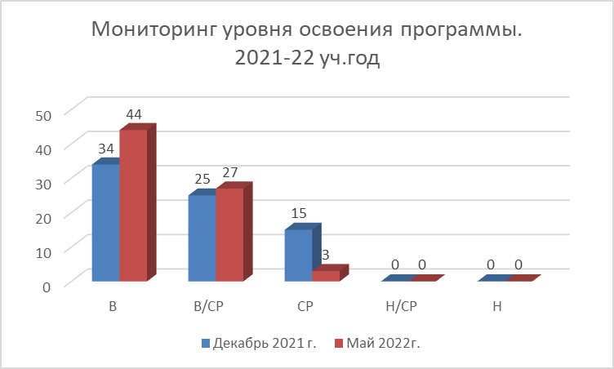
Мониторинг уровня освоения программы. 2021-22 уч.год

2022-23
Диагностика уровня осовения пргограммы. Декабрь 2022г.
Диагностика уровня осовоения программы. Декабрь 2022г.
Декабрь 2022 г.
Группы |  | В | В/СР | СР | Н/СР | Н
Голос души | гр.1 | 7 | 5 | 5 | 0 | 0
Голос души | гр.2 | 6 | 5 | 5 | 0 | 0
Голос души | гр.3 | 5 | 7 | 5 | 0 | 0
Голос души | гр.5 | 5 | 5 | 5 | 0 | 0
Путь к твоему успеху | гр.1 | 3 | 3 | 4 | 0 | 0
Путь к твоему успеху | гр.2 | 5 | 5 | 2 | 0 | 0
Путь к твоему успеху | гр.3 | 3 | 3 | 1 | 0 | 0
ИТОГО |  | 34 | 33 | 27 | 0 | 0

 |  | В | В/СР | СР | Н/СР | Н
 | Декабрь 2022 г. | 34 | 33 | 27 | 0 | 0

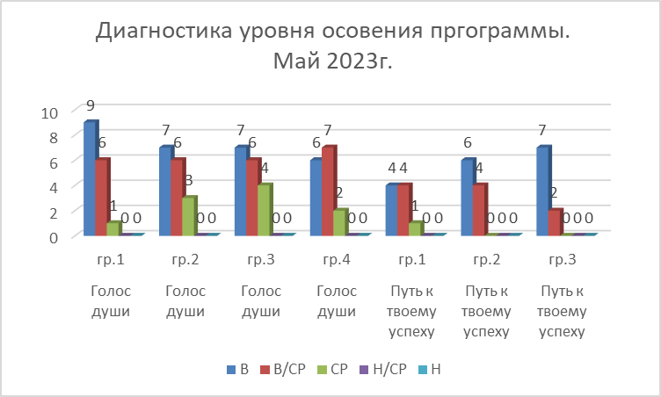
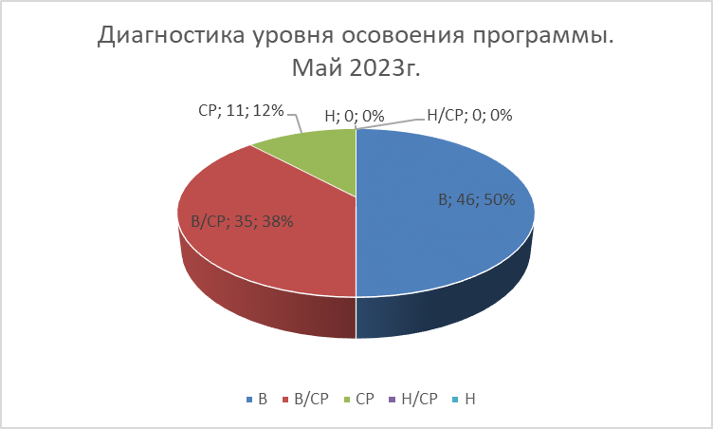
Май 2023 г.
Группы |  | В | В/СР | СР | Н/СР | Н
Голос души | гр.1 | 9 | 6 | 1 | 0 | 0
Голос души | гр.2 | 7 | 6 | 3 | 0 | 0
Голос души | гр.3 | 7 | 6 | 4 | 0 | 0
Голос души | гр.4 | 6 | 7 | 2 | 0 | 0
Путь к твоему успеху | гр.1 | 4 | 4 | 1 | 0 | 0
Путь к твоему успеху | гр.2 | 6 | 4 | 0 | 0 | 0
Путь к твоему успеху | гр.3 | 7 | 2 | 0 | 0 | 0
ИТОГО |  | 46 | 35 | 11 | 0 | 0

 |  | В | В/СР | СР | Н/СР | Н
 | Май 2023 г. | 46 | 35 | 11 | 0 | 0

С декабря 2018
Мониторинг уровня освоения программы. Декабрь 2018- май 2013г.
Мониторинг уровня освоения программы. Декабрь 2018- май 2013г.
 | В | В/СР | СР | Н/СР | Н
Декабрь 2018 г. | 71 | 54 | 7 | 0 | 0
Май 2019г. | 86 | 41 | 4 | 0 | 0
Декабрь 2019 г. | 70 | 57 | 12 | 0 | 0
Май 2020г. | 80 | 56 | 5 | 0 | 0
Декабрь 2020 г. | 61 | 39 | 24 | 0 | 0
Май 2021г. | 61 | 39 | 24 | 0 | 0
Декабрь 2021 г. | 34 | 25 | 15 | 0 | 0
Май 2022г. | 44 | 27 | 3 | 0 | 0
Декабрь 2022 г. | 44 | 27 | 3 | 0 | 0
Май 2023 г. | 46 | 35 | 11 | 0 | 0

